Sheet1
 |  |  | 实验分析报告

实验名称： |  |  |  |  |  |  | 耗时：

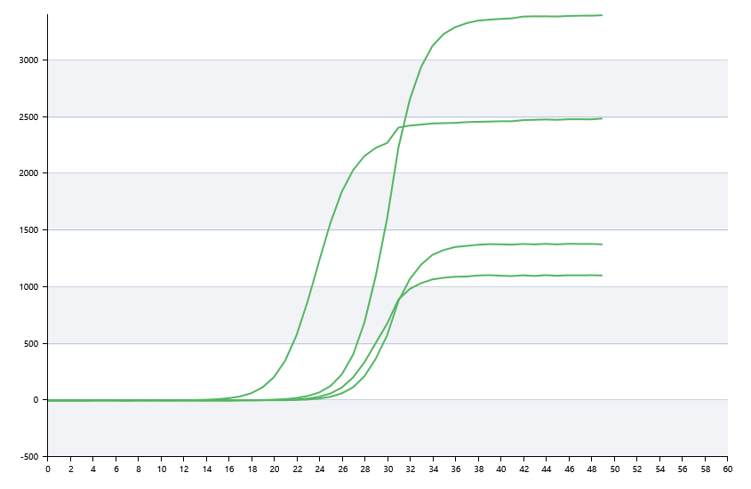

A | 1 | 2 | 3 | 4 | 5 | 6 | 7 | 8
： | 0 | 0 | 0 | 0
： | 19.915478008 | 21.316561043 | 26.207936227 | 24.892277782
： | 23.316299422 | 20.622545402 | 14.694619503 | 15.548673041
： | 23.185156907 | 21.232606257 | 33.65811641 | 33.928952075

B | 1 | 2 | 3 | 4 | 5 | 6 | 7 | 8
： | 0 | 32.750798216 | 44.022881565 | 30.76967236
： | 20.431705497 | 28.053501011 | 21.625371796 | 27.005346222
： | 3.3773584874 | 9.8770399024 | 18.036125493 | 0
： | 0 | 20.619942521 | 0 | 22.468503913

 |  |  |  |  |  | 日 期：

 |  |  |  |  |  | 操 作 人：

